상품제안서
포켓 투톤 컬러 에코백 J99 | 상품코드: F32643

 |  |  |  |  |  |  | 02-412-0044 | www.easy1.co.kr
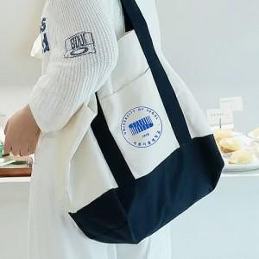

【상세/제작정보】

【인쇄/포장옵션】 | 실크, 풀칼라 / 포장불가능

【공급단가】 | 수량 | 50~ | 100~ | 500~ | 1,000~ | 2,000~
*VAT별도 | 단가 | 7,050원 | 6,850원 | 6,400원 | 6,300원 | 6,250원

【상품 URL】 | https://dev.easy1.co.kr:443/src/goods_detail.php?gdno=32643

